상품제안서
머그 레트로세라믹 | 상품코드: S37622

 |  |  |  |  |  |  | 02-713-8555 | www.synergygift.co.kr
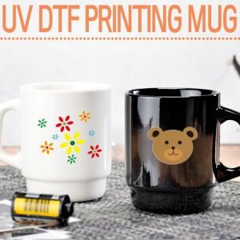

【상세/제작정보】

【인쇄/포장옵션】 | UV DTF전사인쇄 / 포장불가능

【공급단가】 | 수량 | 100~ | 300~ | 500~ | 1,000~ | 3,000~
*VAT별도 | 화이트 | 5,130원 | 5,050원 | 4,930원 | 4,740원 | 4,540원
 | 블랙 | 5,130원 | 5,050원 | 4,930원 | 4,740원 | 4,540원

【상품 URL】 | https://www.synergygift.co.kr:443/src/goods_detail.php?gdno=37622

